Sheet1
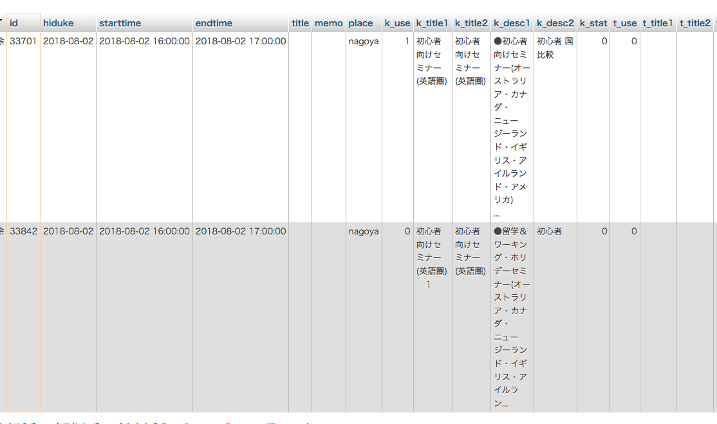
https://www.jawhm.or.jp/s/go2/33694

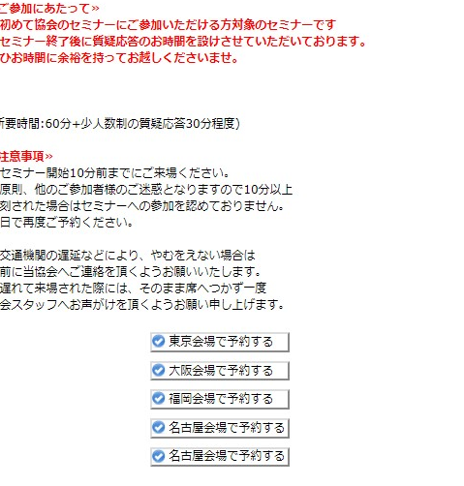
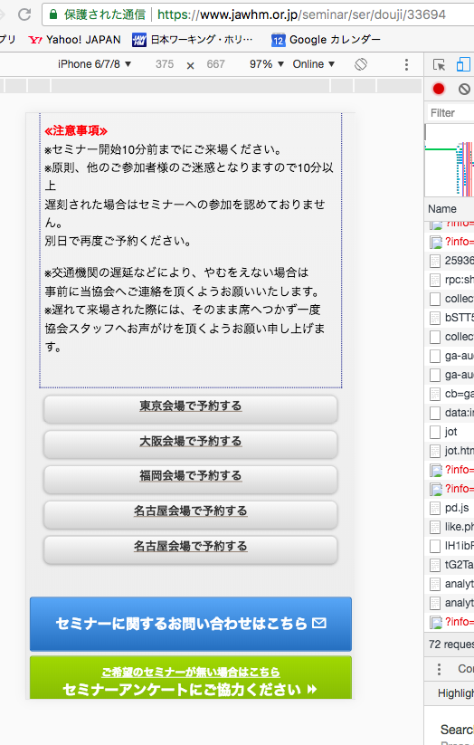

k_use = 1 の情報だけを表示してください。
Chỉ thể hiện thông tin của k_use = 1
（k_use = 0 の情報は表示しなし）
(không thể hiện thông tin của k_use = 0)

